ЭКОНОМ_BALANCE
с 15.01.2026 г.
МАТРАСЫ ЭКОНОМ Коллекция Balance - ОПТИМАЛЬНОЕ СОЧЕТАНИЕ ЦЕНЫ И КАЧЕСТВА
Информация о коллекции | https://disk.yandex.ru/d/dqn3zz94XvKLGg |  |  |  |  | кол-во пружин на спальное место: 500
BALANCE SMART (Смарт) | Состав | Наименование МЦ | Размер |  | Розничная цена до скидки | Скидка розн. | Розничная цена | Оптовая цена
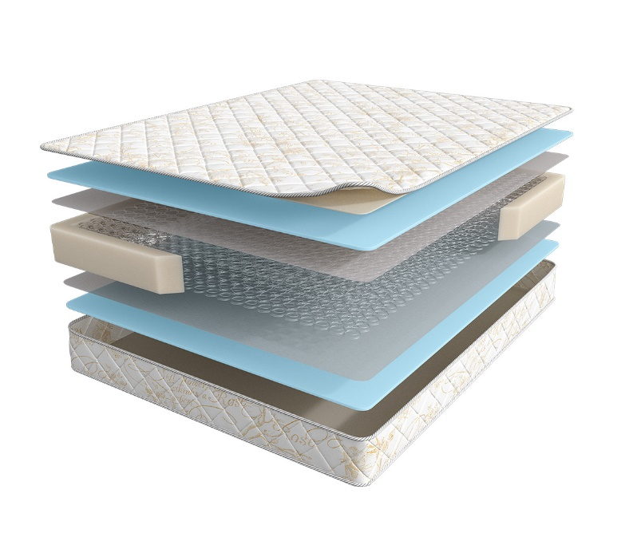
 | 1. Жаккард, стеганый на синтепоне 2. Высокоэластичная пена 3. Износоустойчивый спанбонд 4. Пружинный блок Bonnel 5. Усиление матраса по периметру h ≈ 18 см max нагрузка: 90 кг расширенная гарантия: 36 месяцев жесткость: ниже средней тип матраса: двусторонний | Матрас 200*070 Balance Smart | Длина 186, 190, 195, 200 | 70 | 7,669 | 16% | 6,411 | 3,727
 |  | Матрас 200*080 Balance Smart |  | 80 | 8,495 | 16% | 7,102 | 4,118
 |  | Матрас 200*090 Balance Smart |  | 90 | 9,259 | 16% | 7,741 | 4,499
 |  | Матрас 200*120 Balance Smart |  | 120 | 12,287 | 16% | 10,272 | 5,961
 |  | Матрас 200*140 Balance Smart |  | 140 | 13,472 | 16% | 11,263 | 6,545
 |  | Матрас 200*160 Balance Smart |  | 160 | 15,334 | 16% | 12,819 | 7,460
 |  | Матрас 200*180 Balance Smart |  | 180 | 16,876 | 16% | 14,108 | 8,197
 |  | Матрас 200*200 Balance Smart |  | 200 | 18,737 | 16% | 15,664 | 9,096
BALANCE PRACTICE (Практис) | Состав | Наименование МЦ | Размер |  | Розничная цена до скидки | Скидка розн. | Розничная цена | Оптовая цена
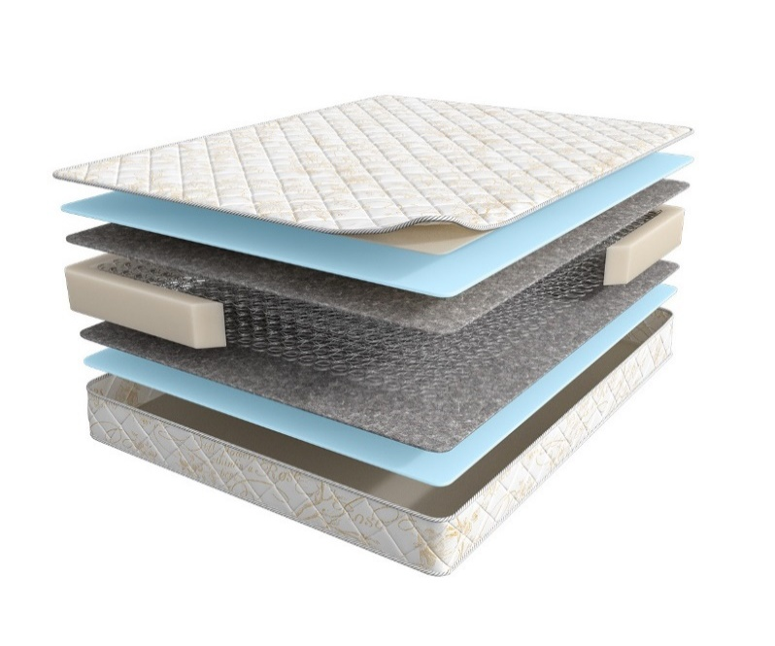
 | 1. Жаккард, стеганый на синтепоне 2. Высокоэластичная пена 3. Хлопковый войлок 4. Пружинный блок Bonnel 5. Усиление матраса по периметру h ≈ 18 см max нагрузка: 90 кг расширенная гарантия: 36 месяцев жесткость: ниже средней тип матраса: двусторонний | Матрас 200*070 Balance Practice | Длина 186, 190, 195, 200 | 70 | 8,058 | 16% | 6,736 | 4,256
 |  | Матрас 200*080 Balance Practice |  | 80 | 8,920 | 16% | 7,457 | 4,703
 |  | Матрас 200*090 Balance Practice |  | 90 | 9,734 | 16% | 8,138 | 5,136
 |  | Матрас 200*120 Balance Practice |  | 120 | 12,898 | 16% | 10,783 | 6,805
 |  | Матрас 200*140 Balance Practice |  | 140 | 14,149 | 16% | 11,829 | 7,475
 |  | Матрас 200*160 Balance Practice |  | 160 | 16,147 | 16% | 13,499 | 8,521
 |  | Матрас 200*180 Balance Practice |  | 180 | 17,738 | 16% | 14,829 | 9,365
 |  | Матрас 200*200 Balance Practice |  | 200 | 19,735 | 16% | 16,498 | 10,424
BALANCE PALMA (Пальма) | Состав | Наименование МЦ | Размер |  | Розничная цена до скидки | Скидка розн. | Розничная цена | Оптовая цена
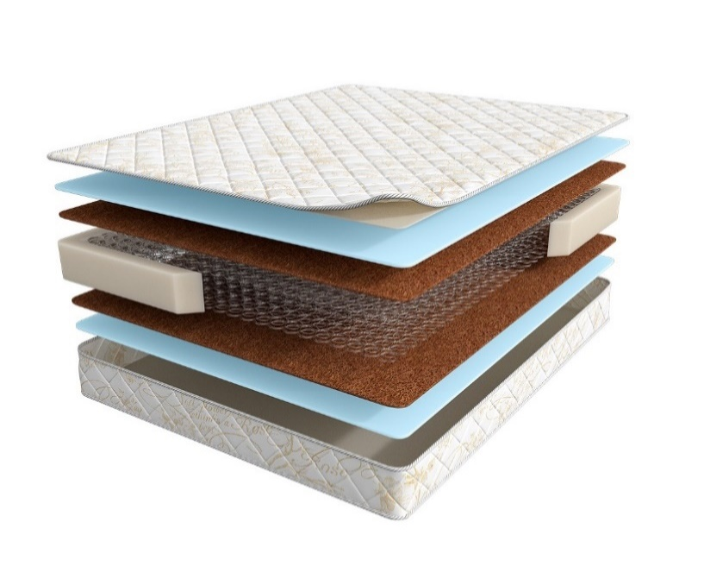
 | 1. Жаккард, стеганый на синтепоне 2. Высокоэластичная пена 3. Инновационный материал BICOCOS 4. Пружинный блок Bonnel 5. Усиление матраса по периметру h ≈ 20 см max нагрузка: 90 кг расширенная гарантия: 36 месяцев жесткость: средняя тип матраса: двусторонний | Матрас 200*070 Balance Palma | Длина 186, 190, 195, 200 | 70 | 11,087 | 22% | 8,648 | 4,976
 |  | Матрас 200*080 Balance Palma |  | 80 | 12,187 | 22% | 9,506 | 5,482
 |  | Матрас 200*090 Balance Palma |  | 90 | 13,630 | 22% | 10,631 | 6,128
 |  | Матрас 200*120 Balance Palma |  | 120 | 17,495 | 22% | 13,646 | 7,875
 |  | Матрас 200*140 Balance Palma |  | 140 | 19,319 | 22% | 15,069 | 8,700
 |  | Матрас 200*160 Balance Palma |  | 160 | 22,027 | 22% | 17,181 | 9,910
 |  | Матрас 200*180 Balance Palma |  | 180 | 24,229 | 22% | 18,899 | 10,900
 |  | Матрас 200*200 Balance Palma |  | 200 | 26,917 | 22% | 20,995 | 12,101
BALANCE FORMA (Форма) | Состав | Наименование МЦ | Размер |  | Розничная цена до скидки | Скидка розн. | Розничная цена | Оптовая цена
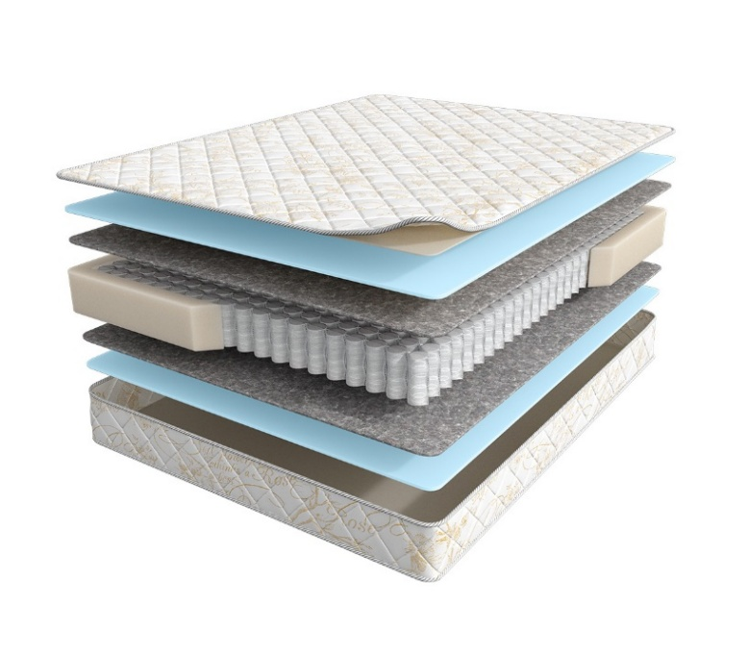
 | 1. Жаккард, стеганый на синтепоне 2. Высокоэластичная пена 3. Хлопковый войлок 4. Блок независимых пружин повышенной надежности 5. Усиление матраса по периметру h ≈ 17 см max нагрузка: 110 кг расширенная гарантия: 36 месяцев жесткость: средняя тип матраса: двусторонний | Матрас 200*070 Balance Forma | Длина 186, 190, 195, 200 | 70 | 8,869 | 0% | 8,869 | 5,385
 |  | Матрас 200*080 Balance Forma |  | 80 | 9,613 | 0% | 9,613 | 5,838
 |  | Матрас 200*090 Balance Forma |  | 90 | 10,547 | 0% | 10,547 | 6,409
 |  | Матрас 200*120 Balance Forma |  | 120 | 13,664 | 0% | 13,664 | 8,308
 |  | Матрас 200*140 Balance Forma |  | 140 | 15,246 | 0% | 15,246 | 9,281
 |  | Матрас 200*160 Balance Forma |  | 160 | 17,265 | 0% | 17,265 | 10,494
 |  | Матрас 200*180 Balance Forma |  | 180 | 18,998 | 0% | 18,998 | 11,545
 |  | Матрас 200*200 Balance Forma |  | 200 | 21,150 | 0% | 21,150 | 12,861
BALANCE STATUS (Статус) | Состав | Наименование МЦ | Размер |  | Розничная цена до скидки | Скидка розн. | Розничная цена | Оптовая цена
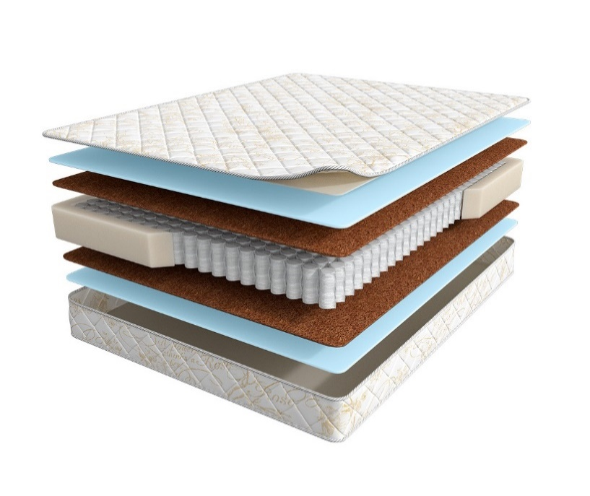
 | 1. Жаккард, стеганый на синтепоне 2. Высокоэластичная пена 3. Инновационный материал BICOCOS 4. Блок независимых пружин повышенной надежности 5. Усиление матраса по периметру h ≈ 19 см max нагрузка: 110 кг расширенная гарантия: 36 месяцев жесткость: выше средней тип матраса: двусторонний | Матрас 200*070 Balance Status | Длина 186, 190, 195, 200 | 70 | 11,320 | 0% | 11,320 | 6,009
 |  | Матрас 200*080 Balance Status |  | 80 | 12,309 | 0% | 12,309 | 6,524
 |  | Матрас 200*090 Balance Status |  | 90 | 13,514 | 0% | 13,514 | 7,170
 |  | Матрас 200*120 Balance Status |  | 120 | 17,467 | 0% | 17,467 | 9,269
 |  | Матрас 200*140 Balance Status |  | 140 | 19,605 | 0% | 19,605 | 10,396
 |  | Матрас 200*160 Balance Status |  | 160 | 22,179 | 0% | 22,179 | 11,769
 |  | Матрас 200*180 Balance Status |  | 180 | 24,441 | 0% | 24,441 | 12,965
 |  | Матрас 200*200 Balance Status |  | 200 | 27,188 | 0% | 27,188 | 14,426
BALANCE LUX (Люкс) | Состав | Наименование МЦ | Размер |  | Розничная цена до скидки | Скидка розн. | Розничная цена | Оптовая цена
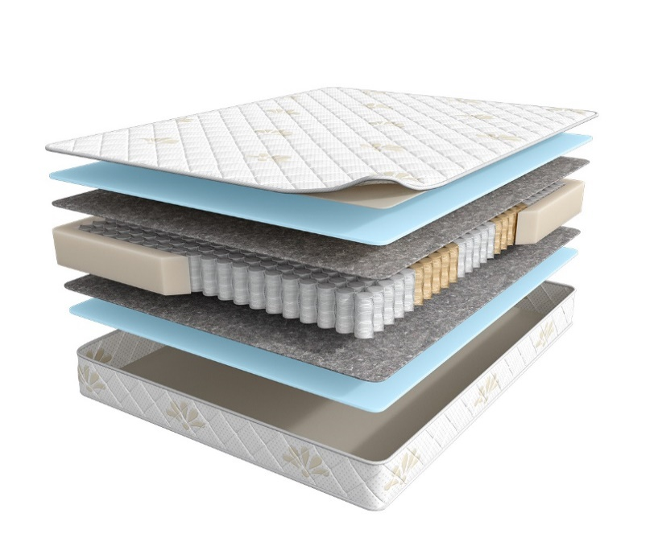
 | 1. Трикотаж, стеганый на синтепоне 2. Высокоэластичная пена 3. Хлопковый войлок 4. 5-ти зональный блок независимых пружин, h-15 см 5. Усиление матраса по периметру h ≈ 19 см max нагрузка: 120 кг расширенная гарантия: 36 месяцев жесткость: средняя тип матраса: двусторонний | Матрас 200*070 Balance Lux | Длина 186, 190, 195, 200 | 70 | 9,828 | 0% | 9,828 | 5,976
 |  | Матрас 200*080 Balance Lux |  | 80 | 10,615 | 0% | 10,615 | 6,472
 |  | Матрас 200*090 Balance Lux |  | 90 | 11,665 | 0% | 11,665 | 7,098
 |  | Матрас 200*120 Balance Lux |  | 120 | 15,060 | 0% | 15,060 | 9,167
 |  | Матрас 200*140 Balance Lux |  | 140 | 16,811 | 0% | 16,811 | 10,243
 |  | Матрас 200*160 Balance Lux |  | 160 | 18,992 | 0% | 18,992 | 11,570
 |  | Матрас 200*180 Balance Lux |  | 180 | 20,912 | 0% | 20,912 | 12,732
 |  | Матрас 200*200 Balance Lux |  | 200 | 23,244 | 0% | 23,244 | 14,153
BALANCE PRESTIGE (Престиж) | Состав | Наименование МЦ | Размер |  | Розничная цена до скидки | Скидка розн. | Розничная цена | Оптовая цена
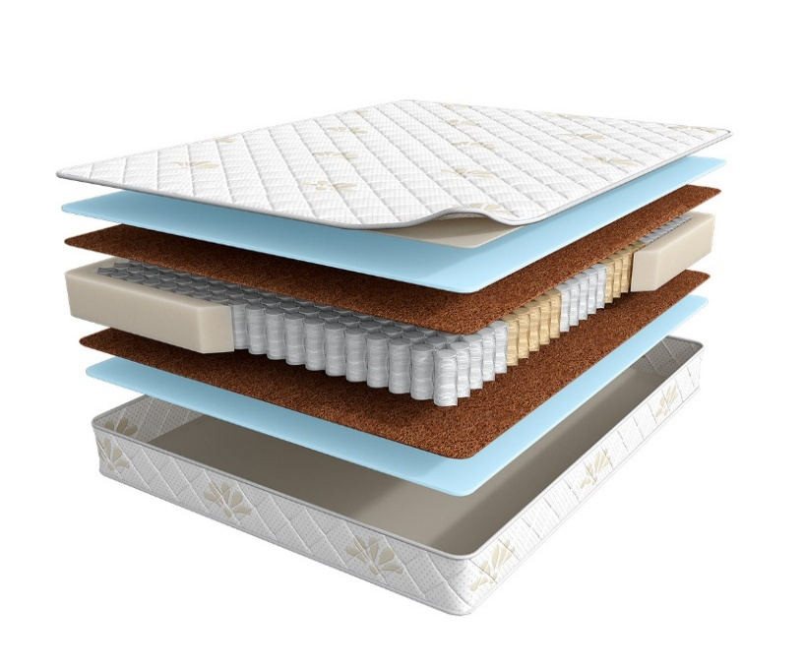
 | 1. Трикотаж, стеганый на синтепоне 2. Высокоэластичная пена 3. Инновационный материал BICOCOS 4. 5-ти зональный блок независимых пружин, h-15 см 5. Усиление матраса по периметру h ≈ 20 см max нагрузка: 120 кг расширенная гарантия: 36 месяцев жесткость: выше средней тип матраса: двусторонний | Матрас 200*070 Balance Prestige | Длина 186, 190, 195, 200 | 70 | 12,616 | 0% | 12,616 | 7,194
 |  | Матрас 200*080 Balance Prestige |  | 80 | 13,707 | 0% | 13,707 | 7,809
 |  | Матрас 200*090 Balance Prestige |  | 90 | 15,045 | 0% | 15,045 | 8,571
 |  | Матрас 200*120 Balance Prestige |  | 120 | 19,379 | 0% | 19,379 | 11,037
 |  | Матрас 200*140 Balance Prestige |  | 140 | 21,726 | 0% | 21,726 | 12,383
 |  | Матрас 200*160 Balance Prestige |  | 160 | 24,570 | 0% | 24,570 | 13,998
 |  | Матрас 200*180 Balance Prestige |  | 180 | 27,042 | 0% | 27,042 | 15,411
 |  | Матрас 200*200 Balance Prestige |  | 200 | 30,037 | 0% | 30,037 | 17,119
BALANCE 2Sides (Тусайдс) | Состав | Наименование МЦ | Размер |  | Розничная цена до скидки | Скидка розн. | Розничная цена | Оптовая цена
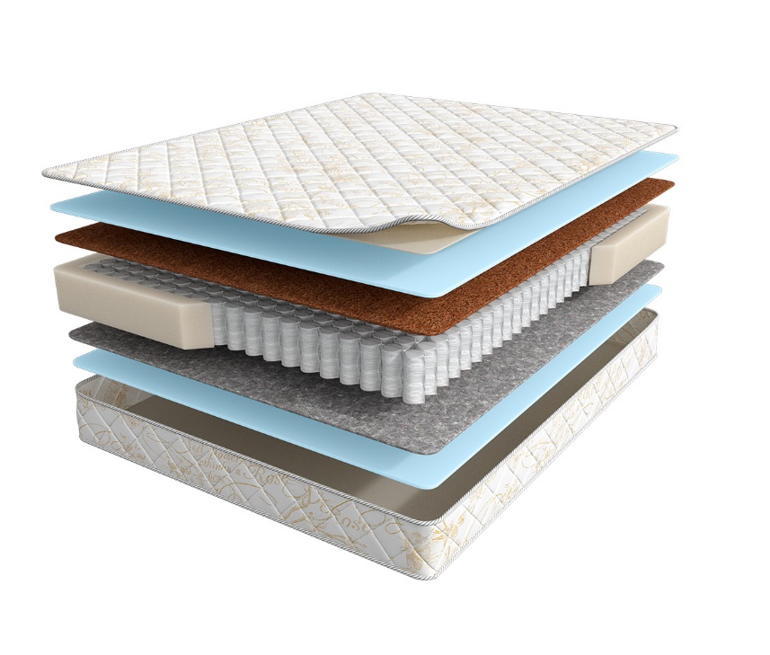
 | 1. Жаккард, стеганый на синтепоне 2. Высокоэластичная пена 3. Инновационный материал BICOCOS 4. Блок независимых пружин повышенной надежности 5. Усиление матраса по периметру 6. Хлопковый войлок 7. Высокоэластичная пена h ≈ 21 см max нагрузка: 110 кг расширенная гарантия: 36 месяцев жесткость: выше средней/средняя тип матраса: разносторонний | Матрас 200*070 Balance 2Sides | Длина 186, 190, 195, 200 | 70 | 10,250 | 12% | 9,020 | 5,973
 |  | Матрас 200*080 Balance 2Sides |  | 80 | 10,994 | 12% | 9,675 | 6,402
 |  | Матрас 200*090 Balance 2Sides |  | 90 | 12,187 | 12% | 10,725 | 7,095
 |  | Матрас 200*120 Balance 2Sides |  | 120 | 15,477 | 12% | 13,620 | 9,009
 |  | Матрас 200*140 Balance 2Sides |  | 140 | 17,655 | 12% | 15,536 | 10,281
 |  | Матрас 200*160 Balance 2Sides |  | 160 | 19,809 | 12% | 17,432 | 11,541
 |  | Матрас 200*180 Balance 2Sides |  | 180 | 21,977 | 12% | 19,340 | 12,796
 |  | Матрас 200*200 Balance 2Sides |  | 200 | 24,265 | 12% | 21,353 | 14,127
BALANCE FORMA АКЦИЯ (Форма Акция) | Состав | Наименование МЦ | Размер |  | Розничная цена до скидки | Скидка розн. | Розничная цена | Оптовая цена
 | 1. Жаккард, стеганый на синтепоне 2. Высокоэластичная пена 3. Хлопковый войлок 4. Блок независимых пружин Pocket h=15 повышенной надежности 5. Усиление матраса по периметру h ≈ 19 см max нагрузка: 110 кг расширенная гарантия: 36 месяцев жесткость: средняя тип матраса: двусторонний | Матрас 200*070 Balance Forma Акция | Длина 186, 190, 195, 200 | 70 | 8,765 | 13% | 7,661 | 4,831
 |  | Матрас 200*080 Balance Forma Акция |  | 80 | 9,509 | 13% | 8,311 | 5,234
 |  | Матрас 200*090 Balance Forma Акция |  | 90 | 10,433 | 13% | 9,118 | 5,749
 |  | Матрас 200*120 Balance Forma Акция |  | 120 | 13,513 | 13% | 11,810 | 7,449
 |  | Матрас 200*140 Balance Forma Акция |  | 140 | 15,094 | 13% | 13,192 | 8,327
 |  | Матрас 200*160 Balance Forma Акция |  | 160 | 17,074 | 13% | 14,923 | 9,421
 |  | Матрас 200*180 Balance Forma Акция |  | 180 | 18,786 | 13% | 16,419 | 10,356
 |  | Матрас 200*200 Balance Forma Акция |  | 200 | 21,435 | 13% | 18,734 | 11,825
BALANCE STATUS АКЦИЯ (Статус Акция) | Состав | Наименование МЦ | Размер |  | Розничная цена до скидки | Скидка розн. | Розничная цена | Оптовая цена
 | 1. Жаккард, стеганый на синтепоне 2. Высокоэластичная пена 3. Инновационный материал BICOCOS 4. Блок независимых пружин Pocket h=15 повышенной надежности 5. Усиление матраса по периметру h ≈ 20 см max нагрузка: 110 кг расширенная гарантия: 36 месяцев жесткость: выше средней тип матраса: двусторонний | Матрас 200*070 Balance Status Акция | Длина 186, 190, 195, 200 | 70 | 11,202 | 13% | 9,791 | 5,751
 |  | Матрас 200*080 Balance Status Акция |  | 80 | 12,187 | 13% | 10,651 | 6,244
 |  | Матрас 200*090 Balance Status Акция |  | 90 | 13,370 | 13% | 11,685 | 6,864
 |  | Матрас 200*120 Balance Status Акция |  | 120 | 17,288 | 13% | 15,110 | 8,870
 |  | Матрас 200*140 Balance Status Акция |  | 140 | 19,398 | 13% | 16,954 | 9,950
 |  | Матрас 200*160 Balance Status Акция |  | 160 | 21,949 | 13% | 19,183 | 11,215
 |  | Матрас 200*180 Balance Status Акция |  | 180 | 24,173 | 13% | 21,127 | 12,403
 |  | Матрас 200*200Balance Status Акция |  | 200 | 26,910 | 13% | 23,519 | 13,803

1. Допустимое отклонение в габаритах матраса (ШхГхВ) +/- 1,5 см
2. Гарантия по ТУ: 18 мес.
3. Декларация по ссылке | https://disk.yandex.ru/d/-aW-HO6h1tjeGA
4. Расширенная гарантия действует при покупке с чехлом
5. Матрасы доступны в нестандартных размерах. Более подробную информацию смотреть в инструкции по нестандартам.

